Sheet1
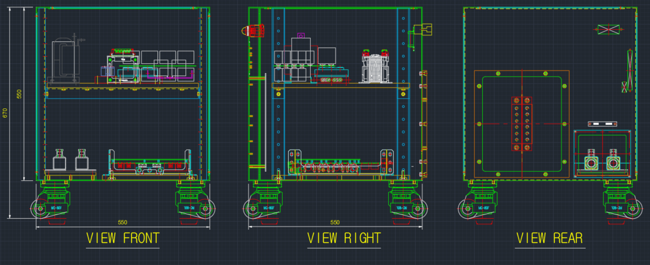
탑엔지니어링_매탈씰 가열장치_공정표
항목 |  | 7월 |  |  |  |  |  |  |  |  |  |  |  |  |  |  |  |  |  |  |  |  |  |  |  |  |  |  |  |  |  |  |  |  |  |  |  |  |  |  |  |  |  |  |  | 비고
 |  | 2021-02-19 | 2021-02-20 | 2021-02-21 | 2021-02-22 | 2021-02-23 | 2021-02-24 | 2021-02-25 | 2021-02-26 | 2021-02-27 | 2021-02-28 | 2021-03-01 | 2021-03-02 | 2021-03-03 | 2021-03-04 | 2021-03-05 | 2021-03-06 | 2021-03-07 | 2021-03-08 | 2021-03-09 | 2021-03-10 | 2021-03-11 | 2021-03-12 | 2021-03-13 | 2021-03-14 | 2021-03-15 | 2021-03-16 | 2021-03-17 | 2021-03-18 | 2021-03-19 | 2021-03-20 | 2021-03-21 | 2021-03-22 | 2021-03-23 | 2021-03-24 | 2021-03-25 | 2021-03-26 | 2021-03-27 | 2021-03-28 | 2021-03-29 | 2021-03-30 | 2021-03-31 | 2021-04-01 | 2021-04-02 | 2021-04-03
수주
승인도면제출일
도면승인일
소재요청일
사내Test 시작일
납품
주요 스케쥴

전원 장치 | 설계&자재발주
 | 구매&자재입고
 | 조립
 | 단동Test
매칭 박스 | 설계&자재발주
 | 구매&자재입고
 | 제작
출력 케이블 | 설계&자재발주
 | 구매&자재입고
 | 제작
사내Test | 전체 조립
 | 소재입고 |  |  |  |  |  |  |  |  |  |  |  |  |  |  |  |  |  |  |  |  |  |  |  |  |  |  |  |  |  |  |  |  |  |  |  |  |  |  |  |  |  |  |  |  | 고객 준비사항
 | 가열Test
사외 테스트 | 설치 |  |  |  |  |  |  |  |  |  |  |  |  |  |  |  |  |  |  |  |  |  |  |  |  |  |  |  |  |  |  |  |  |  |  |  |  |  |  |  |  |  |  |  |  | 고객과 공동작업
 | 단동Test
 | 연동Test
2월4주차 진행형황(2)
 | 1. 전원장치
 | 제작도면 작업도 오늘 중에 완료 예정(하기 그림 참조)
 | 2. M/T Box
 | 주말작업 후에 3월2일 승인 도면 제출 예정
 | 3. 출력케이블
 | 자재 수급 중 차주 제작 예정
 | * 금일 설계 작업완료 예정이었으나, 조금 늦어지고 있습니다. 주말에 추가작업하여 전체 일정에 차질이 없도록 진행하겠습니다.

